关系图
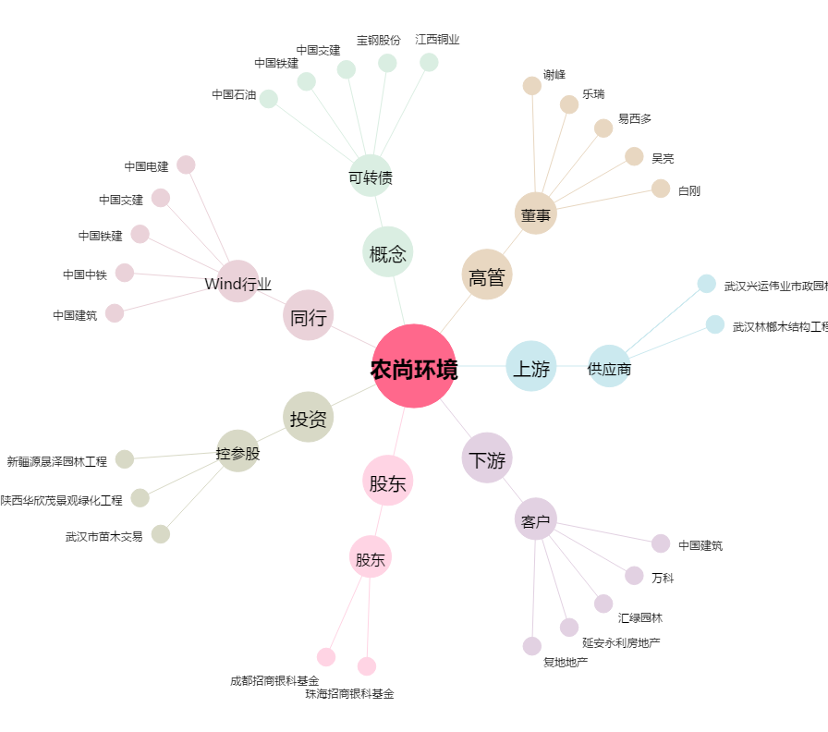
农尚环境[300536.SZ] - 关系概览图

